B2.2_T80
AGE
13 | median | 25
15 | mode | 25
16 | q1 | 20.5
16 | mean | 29.96296296
19 | std | 12.94212407
20 | min | 13
20 | max | 70
21
AGE
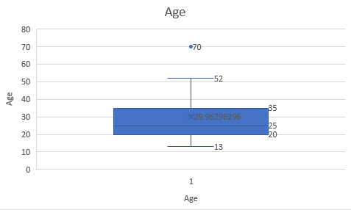
22
22
25
25
25
25
30
33
33
35
35
35
35
36
40
45
46
52
70

B2.4_T80
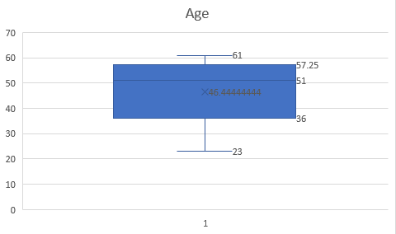

age | %fat |  | mean | median | std
23 | 9.5 | Age | 46.44444444 | 51 | 13.21862422
23 | 26.5 | %fat | 28.78333333 | 30.7 | 9.254394822
27 | 7.8
27 | 17.8
39 | 31.4
41 | 25.9
47 | 27.4
49 | 27.2
50 | 31.2
52 | 34.6
54 | 42.5
%fat so với age
Biểu đồ của %fat
54 | 28.8
56 | 33.4
57 | 30.2
58 | 34.1
58 | 32.9
60 | 41.2
61 | 35.7

B2.8_T81
 | A1 | A2 |  |  | Euclidean distance | Manhattan distance | supremum distance | cosine similarity
x1 | 1.5 | 1.7 |  | x1 | 0.1414 | 0.2 | 0.1 | 0.99999
x2 | 2 | 1.9 |  | x2 | 0.6708 | 0.9 | 0.6 | 0.99575
x3 | 1.6 | 1.8 |  | x3 | 0.2828 | 0.4 | 0.2 | 0.99997
x4 | 1.2 | 1.5 |  | x4 | 0.2236 | 0.3 | 0.2 | 0.99903
x5 | 1.5 | 1 |  | x5 | 0.6083 | 0.7 | 0.6 | 0.96536

Điểm dữ liệu mới |  |  |  | Sắp xếp | x1,x4,x3,x5,x2 | x1,x4,x3,x5,x2 | x1,x4,x3,x5,x2 | x1,x3,x4,x2,x5
x | 1.4 | 1.6
x | 1.4 | 1.6 | Chuẩn hoá dữ liệu
x | 1.4 | 1.6 | j=1 |  | A1 | A2 |  | Euclidean distance
x | 1.4 | 1.6 |  | x1 | 0.15 | 0.17
x | 1.4 | 1.6 |  | x2 | 0.2 | 0.19
 |  |  |  | x3 | 0.16 | 0.18
Công thức |  |  |  | x4 | 0.12 | 0.15
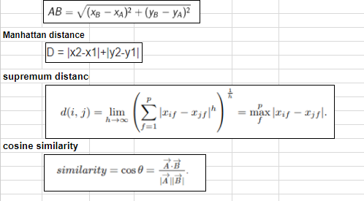
Euclidean distance |  |  |  | x5 | 0.15 | 0.1

Manhattan distance

supremum distance

cosine similarity

